explizite Darstellung
Weltrekorde im 100 m - Sprint der Männer
 |  |  | explizite Darstellung
 |  |  | Modell:

 | t | T(t) | T(t) gerechnet | Anfangswert | 10.6 | T(1912) gegeben
 | 1910 |  |  | Untergrenze G |  | angenommen
 | 1911 |  |  | abs. Änderung/Wachstumsfaktor |  | geschätzt
 | 1912 | 10.6 | 10.600
 | 1913 |  |  | ab 1912 händische Zeitmessung
 | 1914 |  |  | ab 1968 elektronische Zeitmessung
 | 1915
Weltrekord 100-m-Sprint der Männer
 | Zeit (gemessen) | Zeit (gerechnet)
1910
1911
1912 | 10.6 | 10.600
1913
1914
1915
1916
1917
1918
1919
1920
1921 | 10.4
1922
1923
1924
1925
1926
1927
1928
1929
1930 | 10.3
1931
1932
1933
1934
1935
1936 | 10.2
1937
1938
1939
1940
1941
1942
1943
1944
1945
1946
1947
1948
1949
1950
1951
1952
1953
1954
1955
1956 | 10.1
1957
1958
1959
...
 | 1916
 | 1917
 | 1918
 | 1919
 | 1920
 | 1921 | 10.4
 | 1922
 | 1923
 | 1924
 | 1925
 | 1926
 | 1927
 | 1928
 | 1929
 | 1930 | 10.3
 | 1931
 | 1932
 | 1933
 | 1934
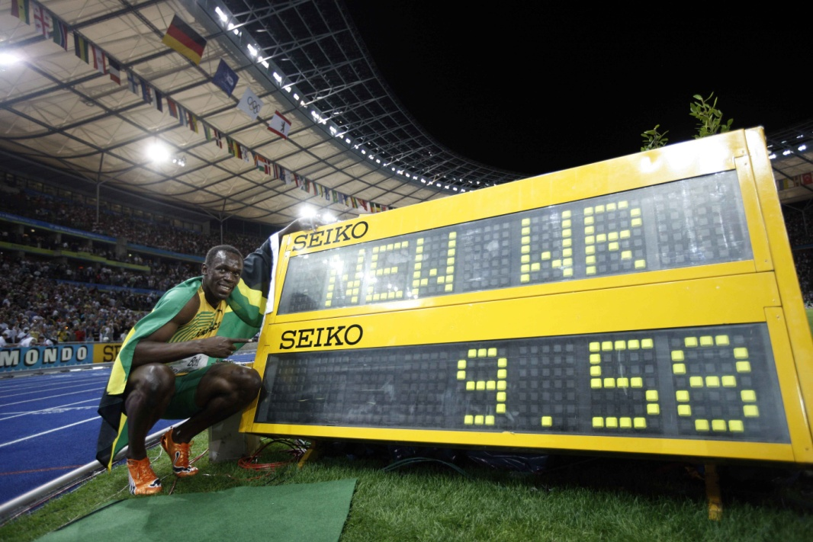
 | 1935
 | 1936 | 10.2
 | 1937
 | 1938
 | 1939
 | 1940
 | 1941
 | 1942
 | 1943
 | 1944
 | 1945
 | 1946
 | 1947
 | 1948
 | 1949
 | 1950
 | 1951
 | 1952
 | 1953
 | 1954 |  |  | Foto:AP 9.September 2007
 | 1955 |  |  | Asafa Powell
 | 1956 | 10.1
 | 1957 |  |  | Anmerkung:
 | 1958 |  |  | Am 16.8.2008 lief Usain Bolt (Jamaika) bei den Olympischen Spielen in Peking die 100 m in 9,69 Sekunden.
 | 1959
 | 1960 | 10.0
 | 1961
 | 1962
 | 1963
 | 1964
 | 1965
 | 1966
 | 1967
 | 1968 | 9.95
 | 1969
 | 1970
 | 1971
 | 1972
 | 1973
 | 1974
 | 1975
 | 1976
 | 1977
 | 1978
 | 1979
 | 1980
 | 1981
 | 1982
 | 1983 | 9.93
 | 1984
 | 1985
 | 1986
 | 1987
 | 1988 | 9.92
 | 1989
 | 1990
 | 1991 | 9.86
 | 1992
 | 1993
 | 1994 | 9.85
 | 1995
 | 1996 | 9.84
 | 1997
 | 1998
 | 1999 | 9.79
 | 2000
 | 2001
 | 2002
 | 2003
 | 2004
 | 2005 | 9.77
 | 2006
 | 2007 | 9.74
 | 2008
 | 2009
 | 2010
 | 2011
 | 2012
 | 2013
 | 2014
 | 2015
 | 2016
 | 2017
 | 2018
 | 2019
 | 2020
 | 2021
 | 2022
 | 2023
 | 2024
 | 2025
 | 2026
 | 2027
 | 2028
 | 2029
 | 2030
 | 2031
 | 2032
 | 2033
 | 2034
 | 2035
 | 2036
 | 2037
 | 2038
 | 2039
 | 2040
 | 2041
 | 2042
 | 2043
 | 2044
 | 2045
 | 2046
 | 2047
 | 2048
 | 2049
 | 2050
 | 2051
 | 2052
 | 2053
 | 2054
 | 2055
 | 2056
 | 2057
 | 2058
 | 2059
 | 2060
 | 2061
 | 2062
 | 2063
 | 2064
 | 2065
 | 2066
 | 2067
 | 2068
 | 2069
 | 2070
 | 2071
 | 2072
 | 2073
 | 2074
 | 2075
 | 2076
 | 2077
 | 2078
 | 2079
 | 2080
 | 2081
 | 2082
 | 2083
 | 2084
 | 2085
 | 2086
 | 2087
 | 2088
 | 2089
 | 2090
 | 2091
 | 2092
 | 2093
 | 2094
 | 2095
 | 2096
 | 2097
 | 2098
 | 2099

© 2015 Verlag E.Dorner, Wien; Dimensionen - Mathematik 6

rekursive Darstellung
Weltrekorde im 100 m - Sprint der Männer
 |  |  | rekursive Darstellung
 |  |  | Modell:

 | t | T(t) | T(t) gerechnet | Anfangswert | 10.6 | T(1912) gegeben
 | 1910 |  |  | Untergrenze G |  | angenommen
 | 1911 |  |  | abs. Änderung/Wachstumsrate |  | geschätzt
 | 1912 | 10.6 | 10.600
 | 1913 |  |  | ab 1912 händische Zeitmessung
 | 1914 |  |  | ab 1968 elektronische Zeitmessung
 | 1915
 | 1916
Weltrekord 100-m-Sprint der Männer
 | Zeit (gemessen) | Zeit (gerechnet)
1910
1911
1912 | 10.6 | 10.6
1913
1914
1915
1916
1917
1918
1919
1920
1921 | 10.4
1922
1923
1924
1925
1926
1927
1928
1929
1930 | 10.3
1931
1932
1933
1934
1935
1936 | 10.2
1937
1938
1939
1940
1941
1942
1943
1944
1945
1946
1947
1948
1949
1950
1951
1952
1953
1954
1955
1956 | 10.1
1957
1958
1959
...
 | 1917
 | 1918
 | 1919
 | 1920
 | 1921 | 10.4
 | 1922
 | 1923
 | 1924
 | 1925
 | 1926
 | 1927
 | 1928
 | 1929
 | 1930 | 10.3
 | 1931
 | 1932
 | 1933
 | 1934
 | 1935
 | 1936 | 10.2
 | 1937
 | 1938
 | 1939
 | 1940
 | 1941
 | 1942
 | 1943
 | 1944
 | 1945
 | 1946
 | 1947
 | 1948
 | 1949
 | 1950
 | 1951
 | 1952
 | 1953
 | 1954
 | 1955
 | 1956 | 10.1
 | 1957
 | 1958
 | 1959
 | 1960 | 10
 | 1961
 | 1962
 | 1963
 | 1964
 | 1965
 | 1966
 | 1967
 | 1968 | 9.95
 | 1969
 | 1970
 | 1971
 | 1972
 | 1973
 | 1974
 | 1975
 | 1976
 | 1977
 | 1978
 | 1979
 | 1980
 | 1981
 | 1982
 | 1983 | 9.93
 | 1984
 | 1985
 | 1986
 | 1987
 | 1988 | 9.92
 | 1989
 | 1990
 | 1991 | 9.86
 | 1992
 | 1993
 | 1994 | 9.85
 | 1995
 | 1996 | 9.84
 | 1997
 | 1998
 | 1999 | 9.79
 | 2000
 | 2001
 | 2002
 | 2003
 | 2004
 | 2005 | 9.77
 | 2006
 | 2007 | 9.74
 | 2008
 | 2009
 | 2010
 | 2011
 | 2012
 | 2013
 | 2014
 | 2015
 | 2016
 | 2017
 | 2018
 | 2019
 | 2020
 | 2021
 | 2022
 | 2023
 | 2024
 | 2025
 | 2026
 | 2027
 | 2028
 | 2029
 | 2030
 | 2031
 | 2032
 | 2033
 | 2034
 | 2035
 | 2036
 | 2037
 | 2038
 | 2039
 | 2040
 | 2041
 | 2042
 | 2043
 | 2044
 | 2045
 | 2046
 | 2047
 | 2048
 | 2049
 | 2050
 | 2051
 | 2052
 | 2053
 | 2054
 | 2055
 | 2056
 | 2057
 | 2058
 | 2059
 | 2060
 | 2061
 | 2062
 | 2063
 | 2064
 | 2065
 | 2066
 | 2067
 | 2068
 | 2069
 | 2070
 | 2071
 | 2072
 | 2073
 | 2074
 | 2075
 | 2076
 | 2077
 | 2078
 | 2079
 | 2080
 | 2081
 | 2082
 | 2083
 | 2084
 | 2085
 | 2086
 | 2087
 | 2088
 | 2089
 | 2090
 | 2091
 | 2092
 | 2093
 | 2094
 | 2095
 | 2096
 | 2097
 | 2098
 | 2099

© 2015 Verlag E.Dorner, Wien; Dimensionen - Mathematik 6

